Contextualização
Aplicação 3: Conversão de Vendas
Ao analisar a conversão de vendas no site de sua empresa, o analista de dados verificou que houve 10 vendas em 50 visitas.
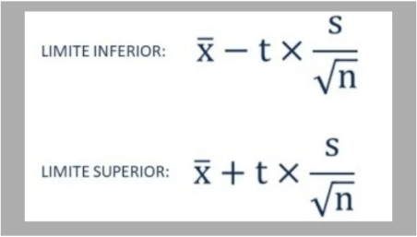
a) Calcule a taxa de conversão (vendas/visitas) e a variância dessa taxa.
Tamanho (n) = |  | 50
Taxa de conversão (Média) = |  |  | 0.20 | 20%
Variância da proporção amostral = (p * (1 - p)) = |  |  |  |  | 0.1600 | 16.00%

b) Qual o intervalo de confiança considerando um coeficiente de confiança de 95%?
Desvio padrão = |  | 0.4000 | 40.00% |  | Limite inferior de 95% = |  | 0.086321257802 | 9%
T-student = |  | 2.0096 |  |  | Limite superior de 95% = |  | 0.3136787422 | 31%

c) Qual a margem de erro? |  |  | 0.11368 | 11.37%

d) Qual seria o tamanho da amostra caso quisermos uma margem de erro de 5p.p?
p.p = pontos percentuais
Z² = | 3.8414588207
Tamanho da amostra (n) = (S² * Z²) / E² |  |  |  | 246
Para obter uma margem de erro de 5 pontos percentuais precisamos ter uma amostra com pelo menos 246 dados.

